상품제안서
캘러웨이 워버드 4구 순금 볼마커세트 | 상품코드: S40053

 |  |  |  |  |  |  | 02-713-8555 | www.synergygift.co.kr
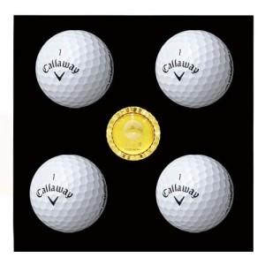

【상세/제작정보】

【인쇄/포장옵션】 | 풀칼라, 볼마커 박인쇄 / 포장지포장

【공급단가】 | 수량 | 30~ | 75~ | 100~ | 300~ | 500~
*VAT별도 | 단가 | 22,230원 | 21,030원 | 20,520원 | 20,000원 | 19,660원

【상품 URL】 | https://www.synergygift.co.kr:443/src/goods_detail.php?gdno=40053

